現況照片提供
暖暖高中擬設置基地現況可行性自我評估檢核表
位置 | 基地現況照片 | 遮蔭狀況簡述 | 拍攝 位置 | 擬設置基地區域鄰近植栽現況
東 | 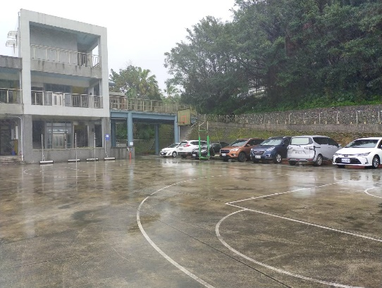 | 無 | 由基地中心向東拍攝 | 無
西 | 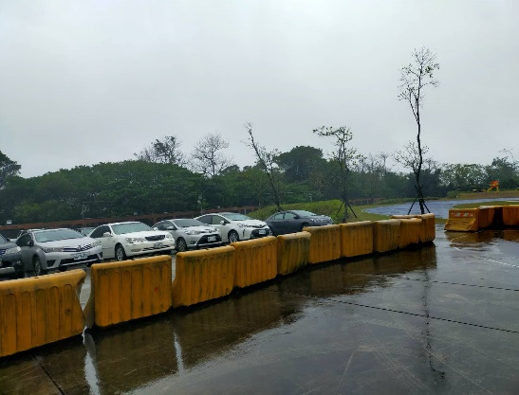 | 無 | 由基地中心向西面拍攝 | 無
南 | 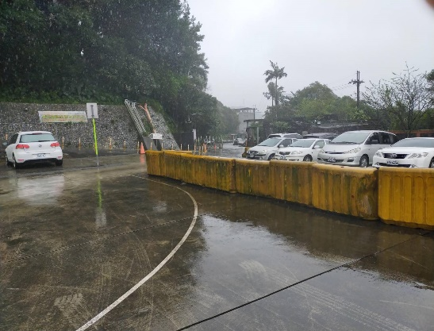 | 無 | 由基地中心向南面拍攝 | 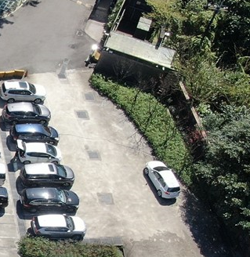 狀況照片： 情形說明：有花圃及5顆櫻花樹
北 | 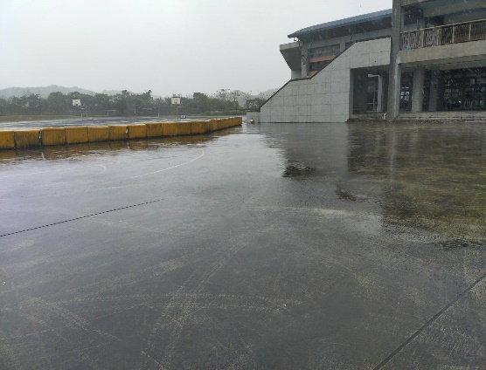 | 無 | 由基地中心向北面拍攝 | 無

東
西
北
南
擬設置基地google空拍地圖
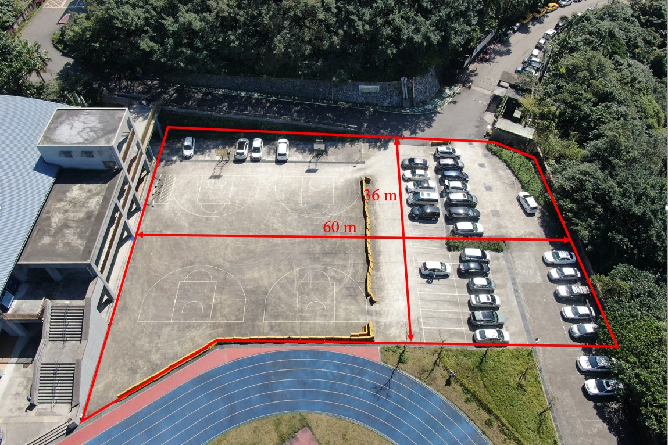 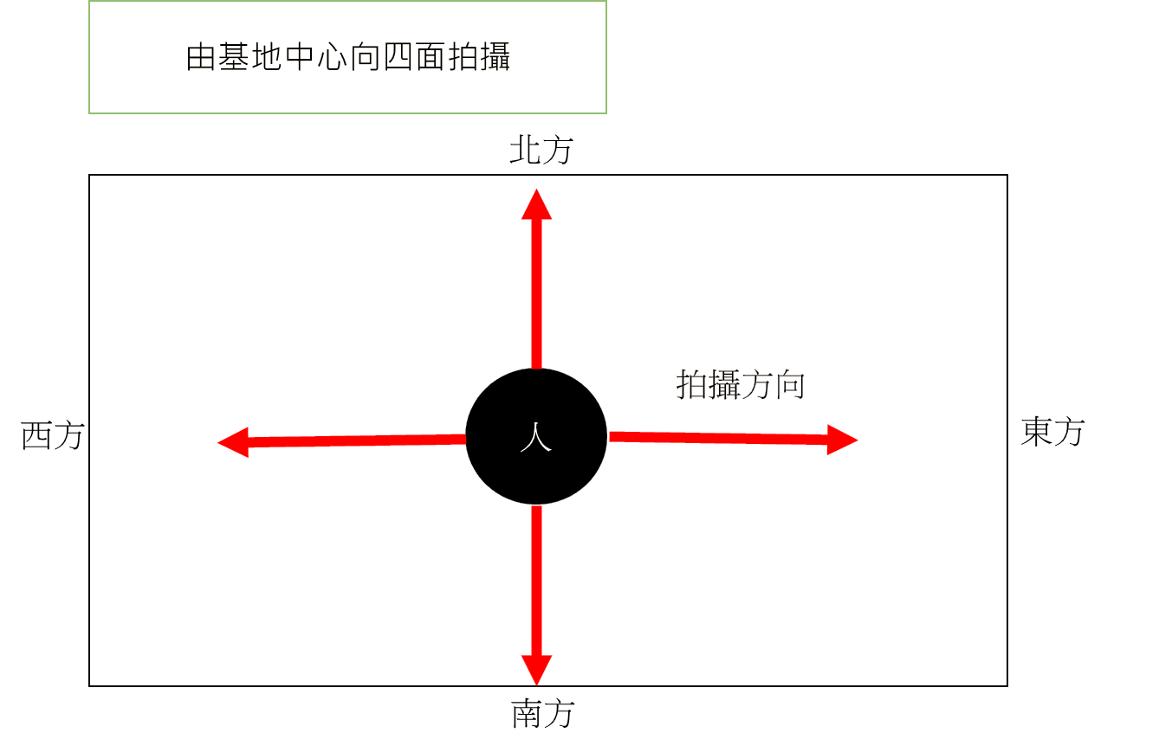
 | 填表人： |  | 校長：

